日本の成分表示
前提

食品輸出におけるラベル表示について
食品を輸出する際、輸出先の国の食品表示基準に沿ったラベルを作成する必要があります。各国によって表示内容や表示基準が異なるため、事前にしっかりと確認することが重要です。
食品ラベルに表示すべき主な成分

一般的に、食品ラベルには以下の成分が表示されます。

No | 名称 | 詳細 | DBにあるか | 備考
1 | 品名: | 商品の名称 | 〇
2 | 原材料名: | 使用されているすべての原材料を、重量の多い順に記載 | 〇
3 | 内容量: | 商品の重量や容量 | △ | リットルなし
4 | 保存方法: | 商品の保存に適した温度や湿度 | 〇
5 | 賞味期限または消費期限: | 商品を美味しく食べられる期限、または安全に食べられる期限 | 〇
6 | 製造者: | 商品を製造した企業名と住所 | 〇 | 入れた
7 | 輸入者: | 輸入国の輸入者の名称と住所 | 〇
8 | 栄養成分表示: | エネルギー、たんぱく質、脂質、炭水化物、ナトリウムなどの栄養成分量 | △ | 基本のみ入れる
9 | アレルギー物質: | 特定原材料に該当する物質が含まれている場合は、その旨を明記 | 〇

https://www.maff.go.jp/j/shokusan/export/pdf/syokuhin_hyouji.pdf
https://www.fda.gov/food/nutrition-food-labeling-and-critical-foods/changes-nutrition-facts-label

ShipPassに入っている基本情報
基本のものは、ラベルに合わせて ％、g mcg、mg など単位を自動変換
No | 名称 | 英語 | 単位 | 詳細 | DBにあるか | 備考
1 | カロリー(kcal) | Calories | Kcal | エネルギー量 | 〇
2 | タンパク質(g) | Protein | g |  | 〇
3 | 脂質(g) | Total Fat | g |  | 〇
4 | 飽和脂肪酸(g) | Saturated Fat | g |  | 〇
5 | トランス脂肪酸(g) | Trans Fat | g |  | 〇
6 | コレステロール(mg) | Cholesterol | mg |  | 〇
7 | 炭水化物(g) | Total Carbohydrate | g |  | 〇
8 | 食物繊維(g) | Dietary Fiber | g |  | 〇
9 | 総糖質(g) | Total Sugars | g |  | 〇
10 | ナトリウム(mg) | Sodium | mg |  | 〇
11 | メーカー | manufacture |  |  | 〇 | 入れた
12 | アレルギー |  |  |  | 〇

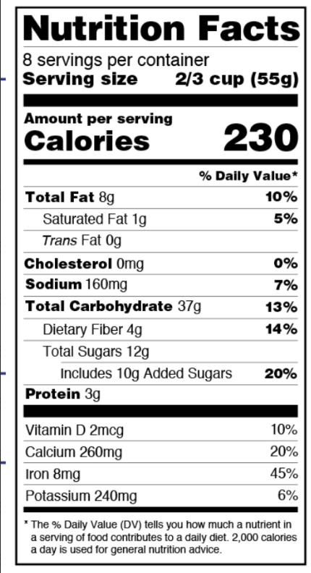
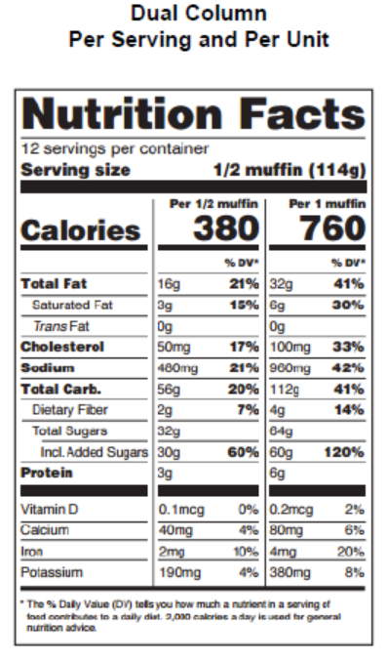
個別追加例：半構造化
単位は ％、g mcg、mg など様々、ユーザーに、フォームから入力してもらう
No | 名称 | 英語 | 単位 | 詳細 | DBにあるか | 備考
 | 容量（ネット以外） | ｍＬ、リットル |  |  |  | 各国
 | (Xg)の糖分が加糖 | Includes Xg Added Sugars |  |  |  | FDA
 | ビタミンD | Vitamin D |  |  |  | FDA
 | カルシウム | Calcium |  |  |  | FDA
 | 鉄 | Iron |  |  |  | FDA
 | カリウム | Potassium |  |  |  | FDA
 | 1回に接種する量 | Serving Size |  |  |  | FDA

参考
https://www.fda.gov/food/nutrition-facts-label/whats-nutrition-facts-label

https://drive.google.com/drive/u/0/folders/1b_piRk7t1vy3GvVZhQZO64HhfkYS-PYo

https://miro.com/app/board/uXjVLDqDeDQ=/

